상품제안서
머쉬룸 펜 트레이 | 상품코드: S20855

 |  |  |  |  |  |  | 02-713-8555 | www.synergygift.co.kr
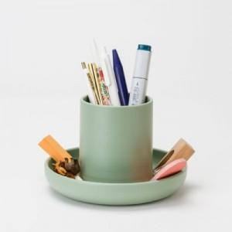 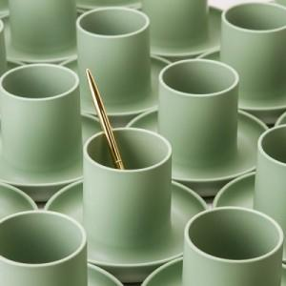 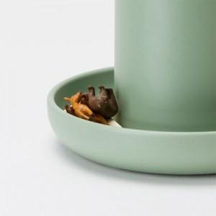

【상세/제작정보】 | <p><span style="font-size: 14pt;">※ 운임비 별도 발생 됩니다.</span></p>

【인쇄/포장옵션】 | 실크 / 포장지포장

【공급단가】 | 수량 | 50~ | 100~ | 500~ | 1,000~ | 3,000~
*VAT별도 | 라이트 그레이 | 9,100원 | 7,870원 | 6,310원 | 4,900원 | 4,590원
 | 올리브 | 9,100원 | 7,870원 | 6,310원 | 4,900원 | 4,590원
 | 네이브 | 9,100원 | 7,870원 | 6,310원 | 4,900원 | 4,590원

【상품 URL】 | https://www.synergygift.co.kr:443/src/goods_detail.php?gdno=20855

